Sheet3
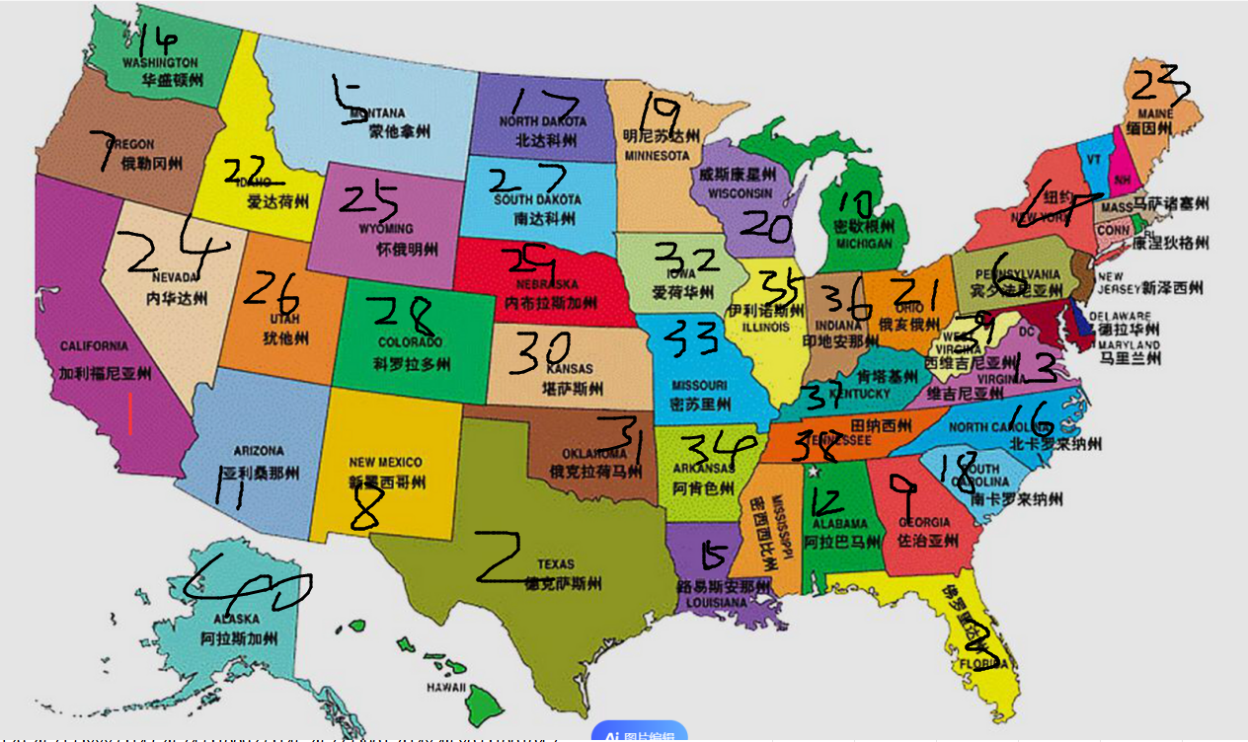
ID | 省份ID |  | 省份排序 | 总关数 | 关卡配置
id | provinceId |  | provinceSort | totallevels | level
1 | 1 | 亚拉巴马州 | 12 | 6 | 10,3;290,3;67,2;296,3;211,4;691,2
2 | 2 | 阿拉斯加州 | 40 | 9 | 126,3;335,5;688,4;211,4;396,5;778,5;203,3;415,4;10001,4
3 | 3 | 亚利桑那州 | 11 | 9 | 109,3;303,4;765,5;265,3;10046,4;150,5;321,3;976,4;10131,6
4 | 4 | 阿肯色州 | 34 | 9 | 80,3;518,4;806,5;83,3;10012,5;88,4;520,6;809,5;10025,6
5 | 5 | 加利福尼亚州 | 1 | 12 | 91,3;523,5;815,6;94,3;526,5;10015,6;97,3;529,5;818,7;100,4;532,5;10047,7
6 | 6 | 科罗拉多州 | 28 | 12 | 103,3;535,5;821,6;106,3;538,5;10051,6;109,3;541,5;824,7;112,4;544,5;10055,7
7 | 7 | 康涅狄格州 | 42 | 12 | 115,3;547,5;826,6;118,3;550,5;10069,6;121,3;553,5;838,7;124,4;556,5;10083,7
8 | 8 | 特拉华州 | 50 | 12 | 127,3;559,5;849,6;130,3;562,5;10095,6;133,3;565,5;880,7;136,4;568,5;10091,7
9 | 9 | 佛罗里达州 | 3 | 12 | 139,3;571,5;888,6;142,3;574,5;10093,6;145,3;577,5;901,7;148,4;580,5;100104,7
10 | 10 | 佐治亚州 | 9 | 12 | 151,3;583,5;910,6;154,3;586,5;10123,6;157,3;589,5;917,7;160,4;592,5;100131,7
11 | 11 | 夏威夷州 | 45 | 12 | 91,3;523,5;815,6;94,3;526,5;10015,6;97,3;529,5;818,7;100,4;532,5;10047,7
12 | 12 | 爱达荷州 | 22 | 12 | 103,3;535,5;821,6;106,3;538,5;10051,6;109,3;541,5;824,7;112,4;544,5;10055,7
13 | 13 | 伊利诺伊州 | 35 | 12 | 115,3;547,5;826,6;118,3;550,5;10069,6;121,3;553,5;838,7;124,4;556,5;10083,7
14 | 14 | 印第安纳州 | 36 | 12 | 127,3;559,5;849,6;130,3;562,5;10095,6;133,3;565,5;880,7;136,4;568,5;10091,7
15 | 15 | 爱荷华州 | 32 | 12 | 139,3;571,5;888,6;142,3;574,5;10093,6;145,3;577,5;901,7;148,4;580,5;100104,7
16 | 16 | 堪萨斯州 | 30 | 12 | 151,3;583,5;910,6;154,3;586,5;10123,6;157,3;589,5;917,7;160,4;592,5;100131,7
17 | 17 | 肯塔基州 | 37 | 12 | 91,3;523,5;815,6;94,3;526,5;10015,6;97,3;529,5;818,7;100,4;532,5;10047,7
18 | 18 | 路易斯安那州 | 15 | 12 | 103,3;535,5;821,6;106,3;538,5;10051,6;109,3;541,5;824,7;112,4;544,5;10055,7
19 | 19 | 缅因州 | 23 | 12 | 115,3;547,5;826,6;118,3;550,5;10069,6;121,3;553,5;838,7;124,4;556,5;10083,7
20 | 20 | 马里兰州 | 44 | 12 | 127,3;559,5;849,6;130,3;562,5;10095,6;133,3;565,5;880,7;136,4;568,5;10091,7
21 | 21 | 马萨诸塞州 | 41 | 12 | 139,3;571,5;888,6;142,3;574,5;10093,6;145,3;577,5;901,7;148,4;580,5;100104,7
22 | 22 | 密歇根州 | 10 | 12 | 151,3;583,5;910,6;154,3;586,5;10123,6;157,3;589,5;917,7;160,4;592,5;100131,7
23 | 23 | 明尼苏达州 | 19 | 12 | 91,3;523,5;815,6;94,3;526,5;10015,6;97,3;529,5;818,7;100,4;532,5;10047,7
24 | 24 | 密西西比州 | 46 | 12 | 103,3;535,5;821,6;106,3;538,5;10051,6;109,3;541,5;824,7;112,4;544,5;10055,7
25 | 25 | 密苏里州 | 33 | 12 | 115,3;547,5;826,6;118,3;550,5;10069,6;121,3;553,5;838,7;124,4;556,5;10083,7
26 | 26 | 蒙大拿州 | 5 | 12 | 127,3;559,5;849,6;130,3;562,5;10095,6;133,3;565,5;880,7;136,4;568,5;10091,7
27 | 27 | 内布拉斯加州 | 29 | 12 | 139,3;571,5;888,6;142,3;574,5;10093,6;145,3;577,5;901,7;148,4;580,5;100104,7
28 | 28 | 内华达州 | 24 | 12 | 151,3;583,5;910,6;154,3;586,5;10123,6;157,3;589,5;917,7;160,4;592,5;100131,7
29 | 29 | 新罕布什尔州 | 47 | 12 | 91,3;523,5;815,6;94,3;526,5;10015,6;97,3;529,5;818,7;100,4;532,5;10047,7
30 | 30 | 新泽西州 | 43 | 12 | 103,3;535,5;821,6;106,3;538,5;10051,6;109,3;541,5;824,7;112,4;544,5;10055,7
31 | 31 | 新墨西哥州 | 8 | 12 | 115,3;547,5;826,6;118,3;550,5;10069,6;121,3;553,5;838,7;124,4;556,5;10083,7
32 | 32 | 纽约州 | 4 | 12 | 127,3;559,5;849,6;130,3;562,5;10095,6;133,3;565,5;880,7;136,4;568,5;10091,7
33 | 33 | 北卡罗来纳州 | 16 | 12 | 139,3;571,5;888,6;142,3;574,5;10093,6;145,3;577,5;901,7;148,4;580,5;100104,7
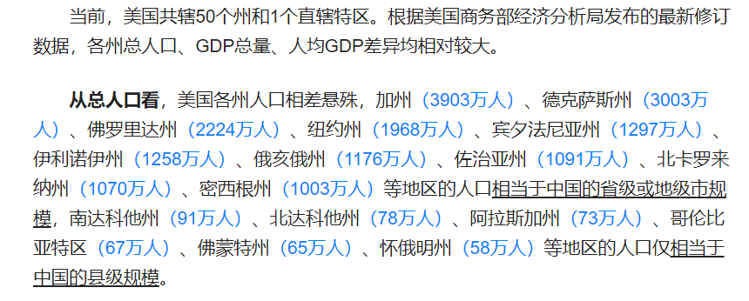
34 | 34 | 北达科他州 | 17 | 12 | 151,3;583,5;910,6;154,3;586,5;10123,6;157,3;589,5;917,7;160,4;592,5;100131,7
35 | 35 | 俄亥俄州 | 21 | 12 | 91,3;523,5;815,6;94,3;526,5;10015,6;97,3;529,5;818,7;100,4;532,5;10047,7
36 | 36 | 俄克拉何马州 | 31 | 12 | 103,3;535,5;821,6;106,3;538,5;10051,6;109,3;541,5;824,7;112,4;544,5;10055,7
37 | 37 | 俄勒冈州 | 7 | 12 | 115,3;547,5;826,6;118,3;550,5;10069,6;121,3;553,5;838,7;124,4;556,5;10083,7
38 | 38 | 宾夕法尼亚州 | 6 | 12 | 127,3;559,5;849,6;130,3;562,5;10095,6;133,3;565,5;880,7;136,4;568,5;10091,7
39 | 39 | 罗得岛州 | 49 | 12 | 139,3;571,5;888,6;142,3;574,5;10093,6;145,3;577,5;901,7;148,4;580,5;100104,7
40 | 40 | 南卡罗来纳州 | 18 | 12 | 151,3;583,5;910,6;154,3;586,5;10123,6;157,3;589,5;917,7;160,4;592,5;100131,7
41 | 41 | 南达科他州 | 27 | 12 | 91,3;523,5;815,6;94,3;526,5;10015,6;97,3;529,5;818,7;100,4;532,5;10047,7
42 | 42 | 田纳西州 | 38 | 12 | 103,3;535,5;821,6;106,3;538,5;10051,6;109,3;541,5;824,7;112,4;544,5;10055,7
43 | 43 | 德克萨斯州 | 2 | 12 | 115,3;547,5;826,6;118,3;550,5;10069,6;121,3;553,5;838,7;124,4;556,5;10083,7
44 | 44 | 犹他州 | 26 | 12 | 127,3;559,5;849,6;130,3;562,5;10095,6;133,3;565,5;880,7;136,4;568,5;10091,7
45 | 45 | 佛蒙特州 | 48 | 12 | 139,3;571,5;888,6;142,3;574,5;10093,6;145,3;577,5;901,7;148,4;580,5;100104,7
46 | 46 | 弗吉尼亚州 | 13 | 12 | 151,3;583,5;910,6;154,3;586,5;10123,6;157,3;589,5;917,7;160,4;592,5;100131,7
47 | 47 | 华盛顿州 | 14 | 12 | 91,3;523,5;815,6;94,3;526,5;10015,6;97,3;529,5;818,7;100,4;532,5;10047,7
48 | 48 | 西弗吉尼亚州 | 39 | 12 | 103,3;535,5;821,6;106,3;538,5;10051,6;109,3;541,5;824,7;112,4;544,5;10055,7
49 | 49 | 威斯康星州 | 20 | 12 | 115,3;547,5;826,6;118,3;550,5;10069,6;121,3;553,5;838,7;124,4;556,5;10083,7
50 | 50 | 怀俄明州 | 25 | 12 | 127,3;559,5;849,6;130,3;562,5;10095,6;133,3;565,5;880,7;136,4;568,5;10091,7
51 | 51 | 华盛顿特区 | 51 | 12 | 127,3;559,5;849,6;130,3;562,5;10095,6;133,3;565,5;880,7;136,4;568,5;10091,7

